中国
指标 | 2017年 | 2016年 | 2015年 | 2014年 | 2013年 | 2012年 | 2011年 | 2010年 | 2009年 |  | 2009年 | 2010年 | 2011年 | 2012年 | 2013年 | 2014年 | 2015年 | 2016年 | 2017年
个体户数(万户) | 6579.37 | 5929.95 | 5407.94 | 4984.06 | 4436.3 | 4059.27 | 3756.47 | 3452.89 | 3197.37 |  | 5.48% | 5.70% | 6.65% | 7.15% | 7.75% | 8.80% | 9.74% | 10.69% | 11.59%
个体就业人数(万人) | 14225.3 | 12862 | 11682.2 | 10584.6 | 9335.7 | 8628.3 | 7945.3 | 7007.6 | 6585.4
中国城镇个体就业/经济活动人口
城镇就业人数(万人) | 9347.5 | 8627 | 7800 | 7009 | 6142 | 5643 | 5227 | 4467 | 4245
乡村个体就业人数(万人) | 4877.8 | 4235 | 3882 | 3575 | 3193 | 2986 | 2718.4 | 2540.1 | 2340.8
 | 0.11585033339 | 0.10691005527 | 0.097389219763 | 0.087953319112 | 0.077452711223 | 0.071526351814 | 0.066519044528 | 0.056985763127 | 0.054767126822

城镇登记失业人员及失业率
指标 | 2018年 | 2017年 | 2016年 | 2015年 | 2014年 | 2013年 | 2012年 | 2011年 | 2010年 | 2009年
城镇登记失业人数(万人) |  | 972 | 982 | 966 | 952 | 926 | 917 | 922 | 908 | 921
城镇登记失业率(%) | 3.8 | 3.9 | 4 | 4.1 | 4.1 | 4.1 | 4.1 | 4.1 | 4.1 | 4.3

指标 | 2017年 | 2016年 | 2015年 | 2014年 | 2013年 | 2012年 | 2011年 | 2010年 | 2009年
经济活动人口(万人) | 80686 | 80694 | 80091 | 79690 | 79300 | 78894 | 78579 | 78388 | 77510

指标 | 2018年 | 2017年 | 2016年 | 2015年 | 2014年 | 2013年 | 2012年 | 2011年 | 2010年 | 2009年
就业人员(万人) | 77586 | 77640 | 77603 | 77451 | 77253 | 76977 | 76704 | 76420 | 76105 | 75828
第一产业就业人员(万人) |  | 20944 | 21496 | 21919 | 22790 | 24171 | 25773 | 26594.2 | 27930.5 | 28890.5
第二产业就业人员(万人) |  | 21824 | 22350 | 22693 | 23099 | 23170 | 23241 | 22543.9 | 21842.1 | 21080.2
第三产业就业人员(万人) |  | 34872 | 33757 | 32839 | 31364 | 29636 | 27690 | 27281.9 | 26332.3 | 25857.3

指标 | 2018年 | 2017年 | 2016年 | 2015年 | 2014年 | 2013年 | 2012年 | 2011年 | 2010年 | 2009年
就业人员(万人) | 77586 | 77640 | 77603 | 77451 | 77253 | 76977 | 76704 | 76420 | 76105 | 75828
城镇就业人员(万人) | 43419 | 42462 | 41428 | 40410 | 39310 | 38240 | 37102 | 35914 | 34687 | 33322
乡村就业人员(万人) |  | 35178 | 36175 | 37041 | 37943 | 38737 | 39602 | 40506 | 41418 | 42506

指标 | 2017年 | 2016年 | 2015年 | 2014年 | 2013年 | 2012年 | 2011年 | 2010年 | 2009年
私营企业户数(万户) | 2726.28 | 2309.2 | 1908.23 | 1546.37 | 1253.9 | 1085.72 | 967.68 | 845.52 | 740.15
私营企业就业人数(万人) | 19881.7 | 17997.1 | 16394.9 | 14390.4 | 12521.6 | 11296.1 | 10353.6 | 9417.6 | 8607
私营企业投资者就业人数(万人) |  |  |  | 2963.1 | 2485.7 | 2200.1 | 1985.7 | 1794 | 1650.6
城镇私营企业就业人数(万人) | 13327.2 | 12083 | 11180 | 9857 | 8242 | 7557 | 6912 | 6071 | 5544
城镇私营企业投资者就业人数(万人) |  |  |  | 2229.9 | 1826.8 | 1646 | 1476.1 | 1259.8 | 1165
乡村私营企业就业人数(万人) | 6554.5 | 5914 | 5215 | 4533 | 4279 | 3739 | 3441.7 | 3346.7 | 3062.6
乡村私营企业投资者就业人数(万人) |  |  |  | 733.1 | 659 | 554.1 | 509.7 | 534.2 | 485.6

美国
Category
2018 | 2019
 |  |  |  | Feb. | Mar. | Apr. | May | June | July | Aug. | Sept. | Oct. | Nov. | Dec. | Jan. | Feb.
CLASS | OF | WORKER
Agriculture | and | related | industries. | 2,450 | 2,331 | 2,312 | 2,353 | 2,363 | 2,493 | 2,346 | 2,478 | 2,418 | 2,556 | 2,522 | 2,576 | 2,510
Wage | and | salary | workers1. | 1,653 | 1,499 | 1,528 | 1,579 | 1,580 | 1,681 | 1,534 | 1,661 | 1,674 | 1,772 | 1,747 | 1,778 | 1,741
Self-employed | workers,
unincorporated. | . | . | . | 764 | 801 | 747 | 744 | 740 | 781 | 771 | 813 | 722 | 768 | 752 | 787 | 764
Nonagricultural | industries. | . | . | 152,695 | 152,664 | 152,860 | 153,127 | 153,267 | 153,425 | 153,376 | 153,634 | 154,135 | 154,297 | 154,520 | 154,177 | 154,446
Wage | and | salary | workers1. | 143,741 | 143,668 | 143,815 | 144,115 | 144,456 | 144,411 | 144,380 | 144,480 | 145,071 | 145,313 | 145,478 | 145,251 | 145,674
Private | industries. | . | . | 122,657 | 122,699 | 122,663 | 123,080 | 123,377 | 123,496 | 123,584 | 123,773 | 124,063 | 124,365 | 124,787 | 124,657 | 125,042
Industries | except | private
households. | . | . | . | 121,928 | 121,932 | 121,895 | 122,316 | 122,667 | 122,722 | 122,806 | 122,968 | 123,239 | 123,512 | 123,904 | 123,861 | 124,243
Government. | . | . | . | 21,012 | 20,973 | 21,175 | 20,992 | 20,932 | 20,876 | 20,785 | 20,753 | 21,186 | 21,054 | 20,677 | 20,614 | 20,588
Self-employed | workers,
unincorporated. | . | . | . | 8,954 | 8,983 | 9,001 | 9,013 | 8,728 | 8,898 | 8,872 | 8,957 | 8,949 | 8,889 | 9,031 | 8,855 | 8,780
PERSONS | AT | WORK | PART | TIME2
All | industries
Parttime | for | economic reasons3. |  | 5,115 | 4,969 | 4,952 | 4,920 | 4,736 | 4,588 | 4,368 | 4,656 | 4,630 | 4,781 | 4,657 | 5,147 | 4,310
Slackwork | or | business conditions. |  | 3,293 | 2,989 | 2,990 | 2,992 | 3,018 | 2,870 | 2,581 | 2,807 | 2,837 | 2,882 | 2,891 | 3,451 | 2,792
work.Could only find part-time |  |  |  | 1,537 | 1,620 | 1,564 | 1,478 | 1,453 | 1,445 | 1,377 | 1,471 | 1,461 | 1,562 | 1,496 | 1,419 | 1,347
Part time | for | noneconomic reasons4. |  | 21,120 | 21,439 | 21,295 | 21,134 | 21,336 | 21,525 | 21,803 | 21,404 | 21,448 | 20,909 | 21,234 | 20,949 | 21,153
Nonagricultural | industries
Parttime | for | economic reasons3. |  | 5,020 | 4,867 | 4,844 | 4,835 | 4,657 | 4,510 | 4,311 | 4,575 | 4,549 | 4,726 | 4,580 | 5,079 | 4,244
Slackwork | or | business conditions. |  | 3,252 | 2,934 | 2,926 | 2,937 | 2,979 | 2,831 | 2,546 | 2,767 | 2,779 | 2,843 | 2,816 | 3,418 | 2,763
work.Could only find part-time |  |  |  | 1,527 | 1,613 | 1,552 | 1,464 | 1,437 | 1,429 | 1,367 | 1,462 | 1,453 | 1,571 | 1,473 | 1,401 | 1,339
Part time | for | noneconomic reasons4. |  | 20,708 | 21,022 | 20,918 | 20,804 | 20,985 | 21,154 | 21,501 | 21,002 | 21,083 | 20,521 | 20,826 | 20,548 | 20,761

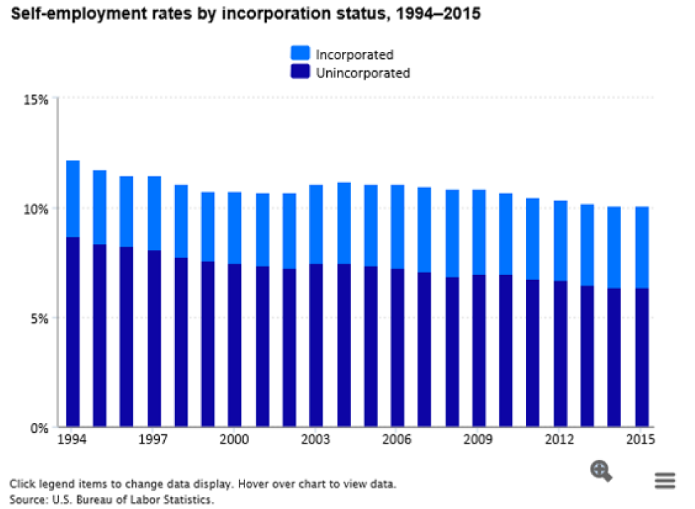

 |  |  |  |  |  |  |  |  |  |  |  |  | Percent distribution of self-employed by incorporation status, annual averages, 2015
 | 􀀘􀀕􀀍􀀔􀀘􀀓 | 􀀘􀀍􀀒􀀘􀀑 | 􀀚􀀏􀀗 | 􀀘􀀑􀀍􀀖􀀓􀀘 | 􀀖􀀍􀀒􀀘􀀕 | 􀀘􀀏􀀔 | 􀀔􀀍􀀙􀀕􀀕 | 􀀒􀀍􀀚􀀚􀀗 | 􀀖􀀒􀀏􀀚
 | 􀀘􀀙􀀍􀀗􀀘􀀙 | 􀀘􀀍􀀑􀀔􀀒 | 􀀙􀀏􀀚 | 􀀘􀀖􀀍􀀓􀀒􀀖 | 􀀖􀀍􀀓􀀓􀀒 | 􀀗􀀏􀀚 | 􀀔􀀍􀀕􀀗􀀔 | 􀀒􀀍􀀙􀀒􀀑 | 􀀖􀀓􀀏􀀔 |  |  |  | Classification | Proportion
 | 􀀙􀀖􀀍􀀙􀀕􀀗 | 􀀘􀀍􀀕􀀓􀀘 | 􀀙􀀏􀀘 | 􀀙􀀓􀀍􀀕􀀔􀀙 | 􀀖􀀍􀀘􀀑􀀖 | 􀀗􀀏􀀚 | 􀀔􀀍􀀕􀀑􀀙 | 􀀒􀀍􀀘􀀓􀀓 | 􀀖􀀑􀀏􀀖 |  |  |  | Incorporated | 36.60%
 | 􀀚􀀚􀀍􀀔􀀑􀀔 | 􀀙􀀍􀀗􀀕􀀓 | 􀀙􀀏􀀘 | 􀀚􀀖􀀍􀀚􀀔􀀙 | 􀀘􀀍􀀑􀀑􀀑 | 􀀘􀀏􀀔 | 􀀔􀀍􀀔􀀗􀀕 | 􀀒􀀍􀀗􀀕􀀓 | 􀀕􀀙􀀏􀀙 |  |  |  | Unincorporated | 63.40%
 | 􀀒􀀑􀀘􀀍􀀒􀀖􀀑 | 􀀚􀀍􀀓􀀗􀀚 | 􀀙􀀏􀀘 | 􀀒􀀑􀀔􀀍􀀚􀀘􀀒 | 􀀘􀀍􀀙􀀒􀀒 | 􀀘􀀏􀀖 | 􀀔􀀍􀀒􀀘􀀚 | 􀀒􀀍􀀕􀀖􀀙 | 􀀕􀀖􀀏􀀚
 | 􀀒􀀒􀀙􀀍􀀘􀀚􀀔 | 􀀒􀀑􀀍􀀑􀀚􀀘 | 􀀙􀀏􀀖 | 􀀒􀀒􀀖􀀍􀀖􀀘􀀑 | 􀀙􀀍􀀘􀀒􀀚 | 􀀘􀀏􀀖 | 􀀔􀀍􀀓􀀓􀀔 | 􀀒􀀍􀀔􀀘􀀙 | 􀀕􀀓􀀏􀀙
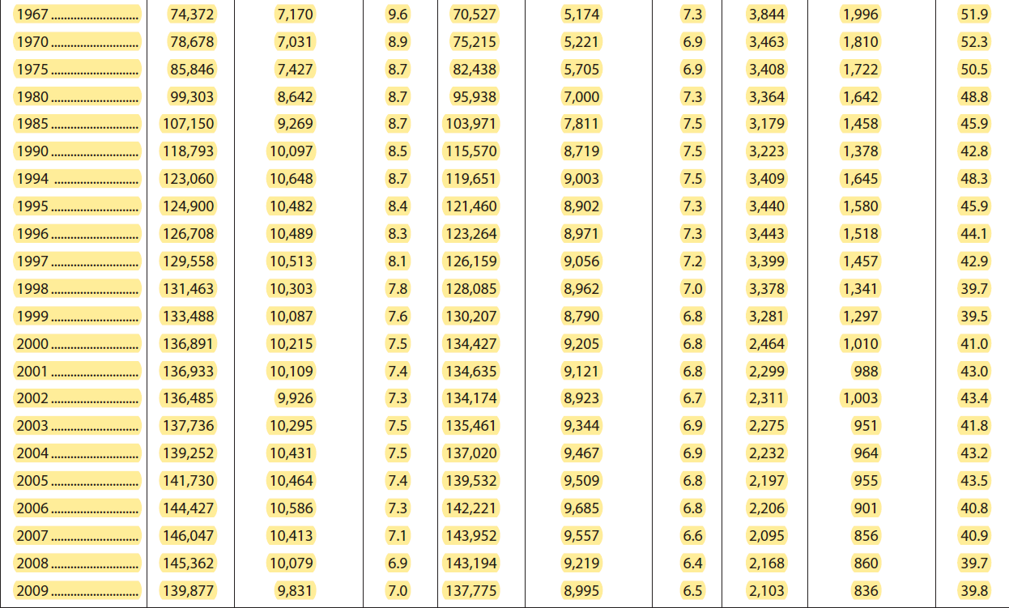
 | 􀀒􀀓􀀔􀀍􀀑􀀗􀀑 | 􀀒􀀑􀀍􀀗􀀕􀀙 | 􀀙􀀏􀀘 | 􀀒􀀒􀀚􀀍􀀗􀀖􀀒 | 􀀚􀀍􀀑􀀑􀀔 | 􀀘􀀏􀀖 | 􀀔􀀍􀀕􀀑􀀚 | 􀀒􀀍􀀗􀀕􀀖 | 􀀕􀀙􀀏􀀔 |  |  |  | Self-employment rates by incorporation status, 1994–2015

 | 􀀒􀀓􀀕􀀍􀀚􀀑􀀑 | 􀀒􀀑􀀍􀀕􀀙􀀓 | 􀀙􀀏􀀕 | 􀀒􀀓􀀒􀀍􀀕􀀗􀀑 | 􀀙􀀍􀀚􀀑􀀓 | 􀀘􀀏􀀔 | 􀀔􀀍􀀕􀀕􀀑 | 􀀒􀀍􀀖􀀙􀀑 | 􀀕􀀖􀀏􀀚 |  |  |  | Year | Total self-employed | Unincorporated | Incorporated
 | 􀀒􀀓􀀗􀀍􀀘􀀑􀀙 | 􀀒􀀑􀀍􀀕􀀙􀀚 | 􀀙􀀏􀀔 | 􀀒􀀓􀀔􀀍􀀓􀀗􀀕 | 􀀙􀀍􀀚􀀘􀀒 | 􀀘􀀏􀀔 | 􀀔􀀍􀀕􀀕􀀔 | 􀀒􀀍􀀖􀀒􀀙 | 􀀕􀀕􀀏􀀒 |  |  |  | 1994 | 12.10% | 8.70% | 3.50%
 | 􀀒􀀓􀀚􀀍􀀖􀀖􀀙 | 􀀒􀀑􀀍􀀖􀀒􀀔 | 􀀙􀀏􀀒 | 􀀒􀀓􀀗􀀍􀀒􀀖􀀚 | 􀀚􀀍􀀑􀀖􀀗 | 􀀘􀀏􀀓 | 􀀔􀀍􀀔􀀚􀀚 | 􀀒􀀍􀀕􀀖􀀘 | 􀀕􀀓􀀏􀀚 |  |  |  | 1995 | 11.8 | 8.4 | 3.4
 | 􀀒􀀔􀀒􀀍􀀕􀀗􀀔 | 􀀒􀀑􀀍􀀔􀀑􀀔 | 􀀘􀀏􀀙 | 􀀒􀀓􀀙􀀍􀀑􀀙􀀖 | 􀀙􀀍􀀚􀀗􀀓 | 􀀘􀀏􀀑 | 􀀔􀀍􀀔􀀘􀀙 | 􀀒􀀍􀀔􀀕􀀒 | 􀀔􀀚􀀏􀀘 |  |  |  | 1996 | 11.5 | 8.3 | 3.2
 | 􀀒􀀔􀀔􀀍􀀕􀀙􀀙 | 􀀒􀀑􀀍􀀑􀀙􀀘 | 􀀘􀀏􀀗 | 􀀒􀀔􀀑􀀍􀀓􀀑􀀘 | 􀀙􀀍􀀘􀀚􀀑 | 􀀗􀀏􀀙 | 􀀔􀀍􀀓􀀙􀀒 | 􀀒􀀍􀀓􀀚􀀘 | 􀀔􀀚􀀏􀀖 |  |  |  | 1997 | 11.5 | 8.1 | 3.4
 | 􀀒􀀔􀀗􀀍􀀙􀀚􀀒 | 􀀒􀀑􀀍􀀓􀀒􀀖 | 􀀘􀀏􀀖 | 􀀒􀀔􀀕􀀍􀀕􀀓􀀘 | 􀀚􀀍􀀓􀀑􀀖 | 􀀗􀀏􀀙 | 􀀓􀀍􀀕􀀗􀀕 | 􀀒􀀍􀀑􀀒􀀑 | 􀀕􀀒􀀏􀀑 |  |  |  | 1998 | 11.1 | 7.8 | 3.3 |  |  | 0.098
 | 􀀒􀀔􀀗􀀍􀀚􀀔􀀔 | 􀀒􀀑􀀍􀀒􀀑􀀚 | 􀀘􀀏􀀕 | 􀀒􀀔􀀕􀀍􀀗􀀔􀀖 | 􀀚􀀍􀀒􀀓􀀒 | 􀀗􀀏􀀙 | 􀀓􀀍􀀓􀀚􀀚 | 􀀚􀀙􀀙 | 􀀕􀀔􀀏􀀑 |  |  |  | 1999 | 10.8 | 7.6 | 3.2
 | 􀀒􀀔􀀗􀀍􀀕􀀙􀀖 | 􀀚􀀍􀀚􀀓􀀗 | 􀀘􀀏􀀔 | 􀀒􀀔􀀕􀀍􀀒􀀘􀀕 | 􀀙􀀍􀀚􀀓􀀔 | 􀀗􀀏􀀘 | 􀀓􀀍􀀔􀀒􀀒 | 􀀒􀀍􀀑􀀑􀀔 | 􀀕􀀔􀀏􀀕 |  |  |  | 2000 | 10.7 | 7.5 | 3.3
 | 􀀒􀀔􀀘􀀍􀀘􀀔􀀗 | 􀀒􀀑􀀍􀀓􀀚􀀖 | 􀀘􀀏􀀖 | 􀀒􀀔􀀖􀀍􀀕􀀗􀀒 | 􀀚􀀍􀀔􀀕􀀕 | 􀀗􀀏􀀚 | 􀀓􀀍􀀓􀀘􀀖 | 􀀚􀀖􀀒 | 􀀕􀀒􀀏􀀙 |  |  |  | 2001 | 10.6 | 7.4 | 3.3
 | 􀀒􀀔􀀚􀀍􀀓􀀖􀀓 | 􀀒􀀑􀀍􀀕􀀔􀀒 | 􀀘􀀏􀀖 | 􀀒􀀔􀀘􀀍􀀑􀀓􀀑 | 􀀚􀀍􀀕􀀗􀀘 | 􀀗􀀏􀀚 | 􀀓􀀍􀀓􀀔􀀓 | 􀀚􀀗􀀕 | 􀀕􀀔􀀏􀀓 |  |  |  | 2002 | 10.6 | 7.3 | 3.4
 | 􀀒􀀕􀀒􀀍􀀘􀀔􀀑 | 􀀒􀀑􀀍􀀕􀀗􀀕 | 􀀘􀀏􀀕 | 􀀒􀀔􀀚􀀍􀀖􀀔􀀓 | 􀀚􀀍􀀖􀀑􀀚 | 􀀗􀀏􀀙 | 􀀓􀀍􀀒􀀚􀀘 | 􀀚􀀖􀀖 | 􀀕􀀔􀀏􀀖 |  |  |  | 2003 | 11.1 | 7.5 | 3.6
 | 􀀒􀀕􀀕􀀍􀀕􀀓􀀘 | 􀀒􀀑􀀍􀀖􀀙􀀗 | 􀀘􀀏􀀔 | 􀀒􀀕􀀓􀀍􀀓􀀓􀀒 | 􀀚􀀍􀀗􀀙􀀖 | 􀀗􀀏􀀙 | 􀀓􀀍􀀓􀀑􀀗 | 􀀚􀀑􀀒 | 􀀕􀀑􀀏􀀙 |  |  |  | 2004 | 11.2 | 7.5 | 3.7
 | 􀀒􀀕􀀗􀀍􀀑􀀕􀀘 | 􀀒􀀑􀀍􀀕􀀒􀀔 | 􀀘􀀏􀀒 | 􀀒􀀕􀀔􀀍􀀚􀀖􀀓 | 􀀚􀀍􀀖􀀖􀀘 | 􀀗􀀏􀀗 | 􀀓􀀍􀀑􀀚􀀖 | 􀀙􀀖􀀗 | 􀀕􀀑􀀏􀀚 |  |  |  | 2005 | 11.1 | 7.4 | 3.7
 | 􀀒􀀕􀀖􀀍􀀔􀀗􀀓 | 􀀒􀀑􀀍􀀑􀀘􀀚 | 􀀗􀀏􀀚 | 􀀒􀀕􀀔􀀍􀀒􀀚􀀕 | 􀀚􀀍􀀓􀀒􀀚 | 􀀗􀀏􀀕 | 􀀓􀀍􀀒􀀗􀀙 | 􀀙􀀗􀀑 | 􀀔􀀚􀀏􀀘 |  |  |  | 2006 | 11.1 | 7.3 | 3.8
 | 􀀒􀀔􀀚􀀍􀀙􀀘􀀘 | 􀀚􀀍􀀙􀀔􀀒 | 􀀘􀀏􀀑 | 􀀒􀀔􀀘􀀍􀀘􀀘􀀖 | 􀀙􀀍􀀚􀀚􀀖 | 􀀗􀀏􀀖 | 􀀓􀀍􀀒􀀑􀀔 | 􀀙􀀔􀀗 | 􀀔􀀚􀀏􀀙 |  |  |  | 2007 | 11.1 | 7.1 | 3.9
􀀒􀀚􀀙􀀖􀀁􀀏􀀏􀀏􀀏􀀏􀀏􀀏􀀏􀀏􀀏􀀏􀀏􀀏􀀏􀀏􀀏􀀏􀀏􀀏􀀏􀀏􀀏􀀏􀀏􀀏􀀏􀀏 | 􀀒􀀑􀀘􀀍􀀒􀀖􀀑 | 􀀚􀀍􀀓􀀗􀀚 | 􀀙􀀏􀀘 | 􀀒􀀑􀀔􀀍􀀚􀀘􀀒 | 􀀘􀀍􀀙􀀒􀀒 | 􀀘􀀏􀀖 | 􀀔􀀍􀀒􀀘􀀚 | 􀀒􀀍􀀕􀀖􀀙 | 􀀕􀀖􀀏􀀚 |  |  |  | 2008 | 10.9 | 6.9 | 4
􀀒􀀚􀀚􀀑􀀁􀀏􀀏􀀏􀀏􀀏􀀏􀀏􀀏􀀏􀀏􀀏􀀏􀀏􀀏􀀏􀀏􀀏􀀏􀀏􀀏􀀏􀀏􀀏􀀏􀀏􀀏􀀏 | 􀀒􀀒􀀙􀀍􀀘􀀚􀀔 | 􀀒􀀑􀀍􀀑􀀚􀀘 | 􀀙􀀏􀀖 | 􀀒􀀒􀀖􀀍􀀖􀀘􀀑 | 􀀙􀀍􀀘􀀒􀀚 | 􀀘􀀏􀀖 | 􀀔􀀍􀀓􀀓􀀔 | 􀀒􀀍􀀔􀀘􀀙 | 􀀕􀀓􀀏􀀙 |  |  |  | 2009 | 10.9 | 7 | 3.9
􀀒􀀚􀀚􀀕􀀁􀀁􀀏􀀏􀀏􀀏􀀏􀀏􀀏􀀏􀀏􀀏􀀏􀀏􀀏􀀏􀀏􀀏􀀏􀀏􀀏􀀏􀀏􀀏􀀏􀀏􀀏􀀏 | 􀀒􀀓􀀔􀀍􀀑􀀗􀀑 | 􀀒􀀑􀀍􀀗􀀕􀀙 | 􀀙􀀏􀀘 | 􀀒􀀒􀀚􀀍􀀗􀀖􀀒 | 􀀚􀀍􀀑􀀑􀀔 | 􀀘􀀏􀀖 | 􀀔􀀍􀀕􀀑􀀚 | 􀀒􀀍􀀗􀀕􀀖 | 􀀕􀀙􀀏􀀔 |  |  |  | 2010 | 10.7 | 7 | 3.7 | 139,064 | 14,880 | 14,879,848.00 | 139,064,000.00
􀀒􀀚􀀚􀀖􀀁􀀏􀀏􀀏􀀏􀀏􀀏􀀏􀀏􀀏􀀏􀀏􀀏􀀏􀀏􀀏􀀏􀀏􀀏􀀏􀀏􀀏􀀏􀀏􀀏􀀏􀀏􀀏 | 􀀒􀀓􀀕􀀍􀀚􀀑􀀑 | 􀀒􀀑􀀍􀀕􀀙􀀓 | 􀀙􀀏􀀕 | 􀀒􀀓􀀒􀀍􀀕􀀗􀀑 | 􀀙􀀍􀀚􀀑􀀓 | 􀀘􀀏􀀔 | 􀀔􀀍􀀕􀀕􀀑 | 􀀒􀀍􀀖􀀙􀀑 | 􀀕􀀖􀀏􀀚 |  |  |  | 2011 | 10.4 | 6.8 | 3.7 | 139,869 | 14,546 | 14,546,376.00 | 139,869,000.00
􀀒􀀚􀀚􀀗􀀁􀀏􀀏􀀏􀀏􀀏􀀏􀀏􀀏􀀏􀀏􀀏􀀏􀀏􀀏􀀏􀀏􀀏􀀏􀀏􀀏􀀏􀀏􀀏􀀏􀀏􀀏􀀏 | 􀀒􀀓􀀗􀀍􀀘􀀑􀀙 | 􀀒􀀑􀀍􀀕􀀙􀀚 | 􀀙􀀏􀀔 | 􀀒􀀓􀀔􀀍􀀓􀀗􀀕 | 􀀙􀀍􀀚􀀘􀀒 | 􀀘􀀏􀀔 | 􀀔􀀍􀀕􀀕􀀔 | 􀀒􀀍􀀖􀀒􀀙 | 􀀕􀀕􀀏􀀒 |  |  |  | 2012 | 10.4 | 6.7 | 3.7 | 142,469 | 14,817 | 14,816,776.00 | 142,469,000.00
􀀒􀀚􀀚􀀘􀀁􀀏􀀏􀀏􀀏􀀏􀀏􀀏􀀏􀀏􀀏􀀏􀀏􀀏􀀏􀀏􀀏􀀏􀀏􀀏􀀏􀀏􀀏􀀏􀀏􀀏􀀏􀀏 | 􀀒􀀓􀀚􀀍􀀖􀀖􀀙 | 􀀒􀀑􀀍􀀖􀀒􀀔 | 􀀙􀀏􀀒 | 􀀒􀀓􀀗􀀍􀀒􀀖􀀚 | 􀀚􀀍􀀑􀀖􀀗 | 􀀘􀀏􀀓 | 􀀔􀀍􀀔􀀚􀀚 | 􀀒􀀍􀀕􀀖􀀘 | 􀀕􀀓􀀏􀀚 |  |  |  | 2013 | 10.2 | 6.5 | 3.7 | 143,929 | 14,681 | 14,680,758.00 | 143,929,000.00
􀀒􀀚􀀚􀀙􀀁􀀏􀀏􀀏􀀏􀀏􀀏􀀏􀀏􀀏􀀏􀀏􀀏􀀏􀀏􀀏􀀏􀀏􀀏􀀏􀀏􀀏􀀏􀀏􀀏􀀏􀀏􀀏 | 􀀒􀀔􀀒􀀍􀀕􀀗􀀔 | 􀀒􀀑􀀍􀀔􀀑􀀔 | 􀀘􀀏􀀙 | 􀀒􀀓􀀙􀀍􀀑􀀙􀀖 | 􀀙􀀍􀀚􀀗􀀓 | 􀀘􀀏􀀑 | 􀀔􀀍􀀔􀀘􀀙 | 􀀒􀀍􀀔􀀕􀀒 | 􀀔􀀚􀀏􀀘 |  |  |  | 2014 | 10.1 | 6.4 | 3.7 | 146,305 | 14,777 | 14,776,805.00 | 146,305,000.00 | upwork数据
􀀒􀀚􀀚􀀚􀀁􀀏􀀏􀀏􀀏􀀏􀀏􀀏􀀏􀀏􀀏􀀏􀀏􀀏􀀏􀀏􀀏􀀏􀀏􀀏􀀏􀀏􀀏􀀏􀀏􀀏􀀏􀀏 | 􀀒􀀔􀀔􀀍􀀕􀀙􀀙 | 􀀒􀀑􀀍􀀑􀀙􀀘 | 􀀘􀀏􀀗 | 􀀒􀀔􀀑􀀍􀀓􀀑􀀘 | 􀀙􀀍􀀘􀀚􀀑 | 􀀗􀀏􀀙 | 􀀔􀀍􀀓􀀙􀀒 | 􀀒􀀍􀀓􀀚􀀘 | 􀀔􀀚􀀏􀀖 |  |  |  | 2015 | 10.1 | 6.4 | 3.7 | 148,834 | 15,032 | 15,032,234.00 | 148,834,000.00 | 15876000 | 其中28%是全职
􀀓􀀑􀀑􀀑􀀁􀀏􀀏􀀏􀀏􀀏􀀏􀀏􀀏􀀏􀀏􀀏􀀏􀀏􀀏􀀏􀀏􀀏􀀏􀀏􀀏􀀏􀀏􀀏􀀏􀀏􀀏􀀏 | 􀀒􀀔􀀗􀀍􀀙􀀚􀀒 | 􀀒􀀑􀀍􀀓􀀒􀀖 | 􀀘􀀏􀀖 | 􀀒􀀔􀀕􀀍􀀕􀀓􀀘 | 􀀚􀀍􀀓􀀑􀀖 | 􀀗􀀏􀀙 | 􀀓􀀍􀀕􀀗􀀕 | 􀀒􀀍􀀑􀀒􀀑 | 􀀕􀀒􀀏􀀑 |  |  |  | 2018 |  | 6.2 |  | 151,436 |  |  | 151,436,000.00 | 56700000 | 自由职业者人数，包括了兼职
􀀓􀀑􀀑􀀒􀀁􀀏􀀏􀀏􀀏􀀏􀀏􀀏􀀏􀀏􀀏􀀏􀀏􀀏􀀏􀀏􀀏􀀏􀀏􀀏􀀏􀀏􀀏􀀏􀀏􀀏􀀏􀀏 | 􀀒􀀔􀀗􀀍􀀚􀀔􀀔 | 􀀒􀀑􀀍􀀒􀀑􀀚 | 􀀘􀀏􀀕 | 􀀒􀀔􀀕􀀍􀀗􀀔􀀖 | 􀀚􀀍􀀒􀀓􀀒 | 􀀗􀀏􀀙 | 􀀓􀀍􀀓􀀚􀀚 | 􀀚􀀙􀀙 | 􀀕􀀔􀀏􀀑 |  |  |  |  |  |  |  | 153,337 |  |  |  | 0.37441559471
􀀓􀀑􀀑􀀓􀀁􀀏􀀏􀀏􀀏􀀏􀀏􀀏􀀏􀀏􀀏􀀏􀀏􀀏􀀏􀀏􀀏􀀏􀀏􀀏􀀏􀀏􀀏􀀏􀀏􀀏􀀏􀀏 | 􀀒􀀔􀀗􀀍􀀕􀀙􀀖 | 􀀚􀀍􀀚􀀓􀀗 | 􀀘􀀏􀀔 | 􀀒􀀔􀀕􀀍􀀒􀀘􀀕 | 􀀙􀀍􀀚􀀓􀀔 | 􀀗􀀏􀀘 | 􀀓􀀍􀀔􀀒􀀒 | 􀀒􀀍􀀑􀀑􀀔 | 􀀕􀀔􀀏􀀕 |  |  |  | Unincorporated：非法人的 |  |  |  | 155,761 |  |  |  | 10.5
2010 | 􀀒􀀔􀀘􀀍􀀘􀀔􀀗 | 139,064 | 􀀘􀀏􀀖 | 􀀒􀀔􀀖􀀍􀀕􀀗􀀒 | 􀀚􀀍􀀔􀀕􀀕 | 􀀗􀀏􀀚 | 􀀓􀀍􀀓􀀘􀀖 | 􀀚􀀖􀀒 | 􀀕􀀒􀀏􀀙 |  |  |  | The decline in the unincorporated self-employment rate might also reflect a general increase in the likelihood of businesses to incorporate. From 1994 to 1999, the share of total employment made up of the incorporated self-employed ranged from 3.2 percent to 3.5 percent. Over the 2000–08 period, the incorporated self-employment rate rose from 3.3 percent to 4.0 percent. The rate then edged down to 3.7 percent in 2010 and remained at that level over the 2011–15 period. |  |  |  |  | 全职自由职业者现在占自由职业者的28%(自2014年以来上升了11个百分点)。
2011 | 􀀒􀀔􀀚􀀍􀀓􀀖􀀓 | 139,869 | 􀀘􀀏􀀖 | 􀀒􀀔􀀘􀀍􀀑􀀓􀀑 | 􀀚􀀍􀀕􀀗􀀘 | 􀀗􀀏􀀚 | 􀀓􀀍􀀓􀀔􀀓 | 􀀚􀀗􀀕 | 􀀕􀀔􀀏􀀓 |  |  |  |  |  |  |  |  | 过去六个月，70%的全职自由职业者参加了技能培训，而非全职自由职业者的这一比例为49%。
2012 | 􀀒􀀕􀀒􀀍􀀘􀀔􀀑 | 142,469 | 􀀘􀀏􀀕 | 􀀒􀀔􀀚􀀍􀀖􀀔􀀓 | 􀀚􀀍􀀖􀀑􀀚 | 􀀗􀀏􀀙 | 􀀓􀀍􀀒􀀚􀀘 | 􀀚􀀖􀀖 | 􀀕􀀔􀀏􀀖 |  |  |  |  |  |  |  |  | 成本是许多(53%)自由职业者接受培训的一个障碍，特别是因为自由职业者比非自由职业者更有可能需要自己支付培训费用。
2013 | 􀀒􀀕􀀕􀀍􀀕􀀓􀀘 | 143,929 | 􀀘􀀏􀀔 | 􀀒􀀕􀀓􀀍􀀓􀀓􀀒 | 􀀚􀀍􀀗􀀙􀀖 | 􀀗􀀏􀀙 | 􀀓􀀍􀀓􀀑􀀗 | 􀀚􀀑􀀒 | 􀀕􀀑􀀏􀀙
2014 | 􀀒􀀕􀀗􀀍􀀑􀀕􀀘 | 146,305 | 􀀘􀀏􀀒 | 􀀒􀀕􀀔􀀍􀀚􀀖􀀓 | 􀀚􀀍􀀖􀀖􀀘 | 􀀗􀀏􀀗 | 􀀓􀀍􀀑􀀚􀀖 | 􀀙􀀖􀀗 | 􀀕􀀑􀀏􀀚
2015 | 􀀒􀀕􀀖􀀍􀀔􀀗􀀓 | 148,834 | 􀀗􀀏􀀚 | 􀀒􀀕􀀔􀀍􀀒􀀚􀀕 | 􀀚􀀍􀀓􀀒􀀚 | 􀀗􀀏􀀕 | 􀀓􀀍􀀒􀀗􀀙 | 􀀙􀀗􀀑 | 􀀔􀀚􀀏􀀘
2016 | 􀀒􀀔􀀚􀀍􀀙􀀘􀀘 | 151,436 | 􀀘􀀏􀀑 | 􀀒􀀔􀀘􀀍􀀘􀀘􀀖 | 􀀙􀀍􀀚􀀚􀀖 | 􀀗􀀏􀀖 | 􀀓􀀍􀀒􀀑􀀔 | 􀀙􀀔􀀗 | 􀀔􀀚􀀏􀀙
2017 | 􀀥􀁂􀁕􀁂􀀁 | 153,337 | 􀀒􀀚􀀚􀀕􀀁 | 􀁂􀁏􀁅􀀁 | 􀁍􀁂􀁕􀁆􀁓􀀁 | 􀁂􀁓􀁆􀀁 | 􀁏􀁐􀁕􀀁 | 􀁅􀁊􀁓􀁆􀁄􀁕􀁍􀁚􀀁 | 􀁄􀁐􀁎􀁑􀁂􀁓􀁂􀁃􀁍􀁆􀀁 | 􀁘􀁊􀁕􀁉􀀁
2018 | 􀁇􀁐􀁓􀀁 | 155,761 | 9705 | 6.2 | 􀁐􀁇􀀁 | 8941 | 􀁎􀁂􀁋􀁐􀁓􀀁 | 5.7 | 􀁐􀁇􀀁 | 764 |  | 􀁂􀁏􀁅􀀁 | 􀁕􀁉􀁆􀀁
􀁊􀁏􀁕􀁓􀁐􀁅􀁖􀁄􀁕􀁊􀁐􀁏􀀁􀁐􀁇􀀁􀁄􀁆􀁏􀁔􀁖􀁔􀀎􀁃􀁂􀁔􀁆􀁅􀀁􀁑􀁐􀁑􀁖􀁍􀁂􀁕􀁊􀁐􀁏􀀁􀁄􀁐􀁏􀁕􀁓􀁐􀁍􀁔􀀍􀀁􀁂􀁅􀁋􀁖􀁔􀁕􀁆􀁅􀀁􀁇􀁐􀁓􀀁􀁂􀁏􀀁􀁆􀁔􀁕􀁊􀀎
􀁎􀁂􀁕􀁆􀁅􀀁 | 􀁖􀁏􀁅􀁆􀁓􀁄􀁐􀁖􀁏􀁕􀀏􀀁 | 􀀣􀁆􀁈􀁊􀁏􀁏􀁊􀁏􀁈􀀁 | 􀁊􀁏􀀁 | 􀀓􀀑􀀑􀀑􀀍􀀁 | 􀁅􀁂􀁕􀁂􀀁 | 􀁓􀁆􀃸􀁆􀁄􀁕􀀁 | 􀁕􀁉􀁆􀀁 | 􀁊􀁏􀁕􀁓􀁐􀁅􀁖􀁄􀁕􀁊􀁐􀁏􀀁 | 􀁐􀁇􀀁
􀁑􀁐􀁑􀁖􀁍􀁂􀁕􀁊􀁐􀁏􀀁􀁄􀁐􀁏􀁕􀁓􀁐􀁍􀁔􀀁􀁇􀁐􀁓􀀁􀀤􀁆􀁏􀁔􀁖􀁔􀀁􀀓􀀑􀀑􀀑􀀁􀁂􀁏􀁅􀀁􀁏􀁆􀁘􀀁􀁊􀁏􀁅􀁖􀁔􀁕􀁓􀁚􀀁􀁂􀁏􀁅􀀁􀁐􀁄􀁄􀁖􀁑􀁂􀁕􀁊􀁐􀁏􀁂􀁍􀀁
􀁄􀁍􀁂􀁔􀁔􀁊􀃶􀁄􀁂􀁕􀁊􀁐􀁏􀀁􀁔􀁚􀁔􀁕􀁆􀁎􀁔􀀏

美国age
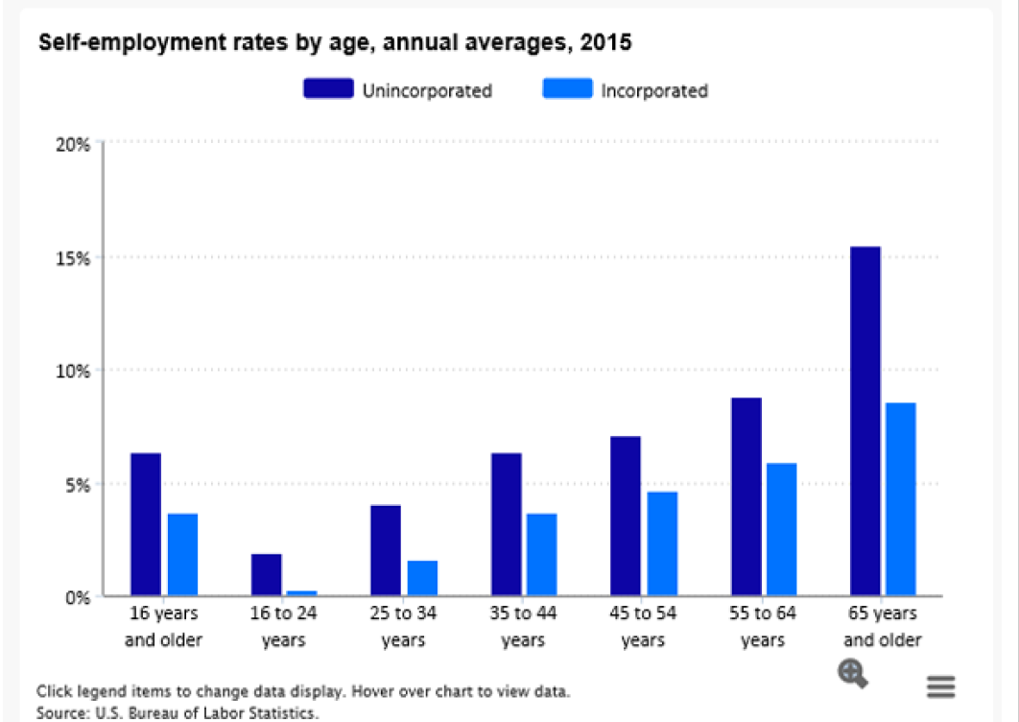

Chart 4. Self-employment (unincorporated) by age, 2016 (percent)

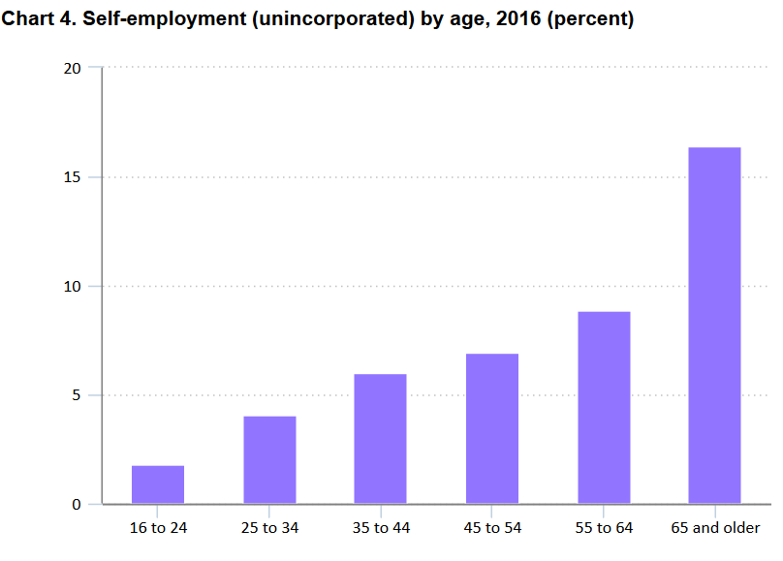
Age | Percent self-employed (unincorporated)
16 to 24 | 1.81%
25 to 34 | 4.04%
35 to 44 | 6.03%
45 to 54 | 6.92%
55 to 64 | 8.88%
65 and older | 16.42%
Source: U.S. Bureau of Labor Statistics.

